Muertes
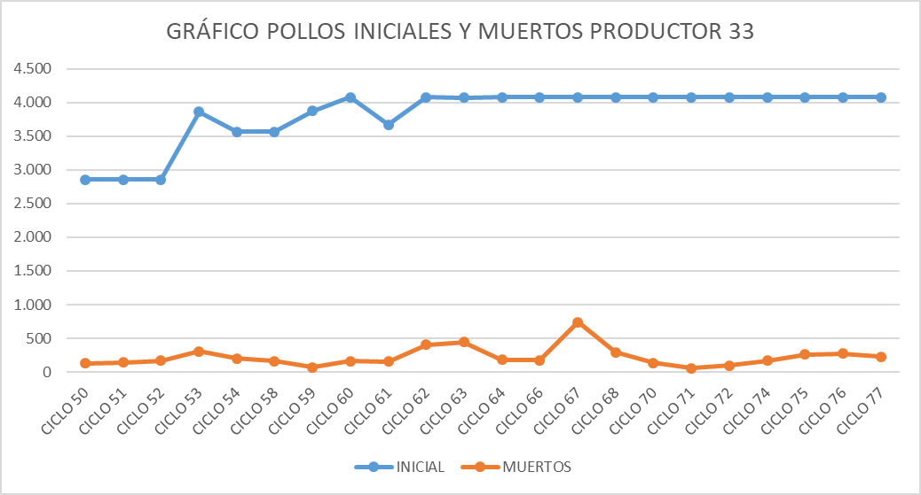
Nombre | CICLO 1 | CICLO 2 | CICLO 3 | CICLO 4 | CICLO 5 | CICLO 6 | CICLO 7 | CICLO 8 | TOTAL | PROMEDIO
MARIA HELENA ESCOBAR y RODRIGO MEJIA |  |  |  |  |  |  |  |  | 0 | #DIV/0!

GRÁFICA POLLOS INICIALES Y MUERTOS POR CICLO
 | INICIAL | MUERTOS

Porcentaje
Nombre | CICLO 1 | CICLO 2 | CICLO 3 | CICLO 4 | CICLO 5 | CICLO 6 | CICLO 7 | CICLO 8
MARIA HELENA ESCOBAR y RODRIGO MEJIA

 | MARIA HELENA ESCOBAR y RODRIGO MEJIA
CICLO 1 | 0
CICLO 2 | 0
CICLO 3 | 0
CICLO 4 | 0
CICLO 5 | 0
CICLO 6 | 0
CICLO 7 | 0
CICLO 8 | 0

Intervalos
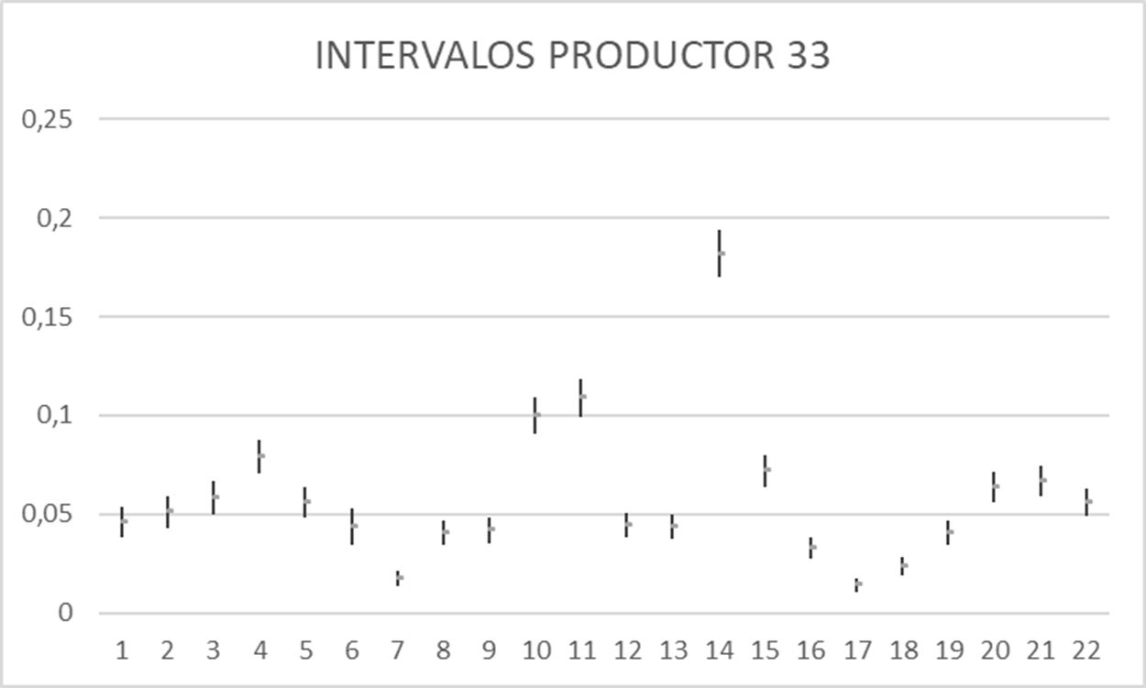
INTERVALOS GENERADOS
 | Inferior | Superior | CENTRO
 | 0 | 0 | 0
 | 0 | 0 | 0
 | 0 | 0 | 0
 | 0 | 0 | 0
 | 0 | 0 | 0
 | 0 | 0 | 0
 | 0 | 0 | 0
 | 0 | 0 | 0
Nombre | MARIA HELENA ESCOBAR y RODRIGO MEJIA
CICLOS | Inferior | Superior | CENTRO
CICLO 1 |  |  | #DIV/0!
CICLO 2 |  |  | #DIV/0!
CICLO 3 |  |  | #DIV/0!
CICLO 4 |  |  | #DIV/0!
CICLO 5 |  |  | #DIV/0!
CICLO 6 |  |  | #DIV/0!
CICLO 7 |  |  | #DIV/0!
CICLO 8 |  |  | #DIV/0!
INTERVALO FLEXIBLE | 0 | 0
INTERVALO EXIGENTE | 0 | 0

